상품제안서
1879골프 골프수건 스포츠타올 세면타올 타월 | 상품코드: F26272

 |  |  |  |  |  |  | 02-412-0044 | www.easy1.co.kr
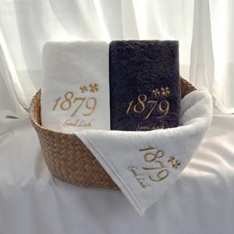

【상세/제작정보】 | 기본수량 미만 인쇄불가. 자수 문의. 로고 들어가는 경우 별도 문의 쇼핑백 문의

【인쇄/포장옵션】 | 실크, 자수 / 포장지포장

【공급단가】 | 수량 | 100~ | 300~ | 500~ | 1,000~ | 3,000~
*VAT별도 | 단가 | 5,870원 | 5,780원 | 5,640원 | 5,490원 | 5,400원

【상품 URL】 | https://dev.easy1.co.kr:443/src/goods_detail.php?gdno=26272

